信用交易
融资融券市场交易数据统计(2025-04-18)

标的证券 | 融资融券余额（亿元） | 融资余额（亿元） | 融券余额（亿元） | 融资买入额（亿元） | 融资融券规模变化（亿元） | 融资余额增幅(‰) | 融券余额增幅(%)
统计数据 | 18,038.40 | 17,874.38 | 111.24 | 753.07 | -64.27 | -3.49 | -1.28
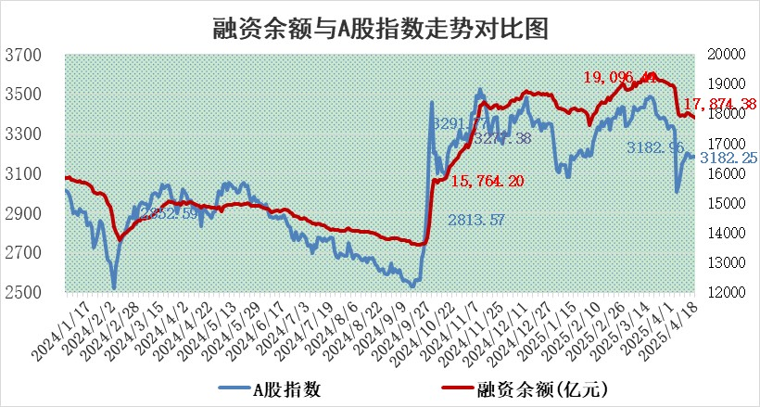

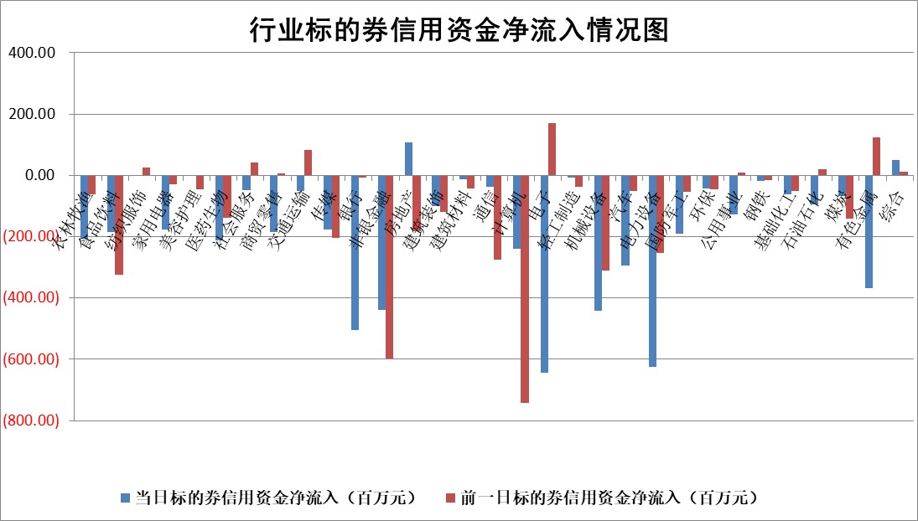

标的基金代码 | 标的基金简称 | 融资余额/市值(%) | 融资余额增幅(%) | 融资买入额/成交金额(%) | （融资余额净增额-融券余额净增额）/市值(‱) | 融券余额降幅(%) | ABS[（融资余额净增额-融券余额净增额）/市值净增额-1](%)
159902 | 华夏中小板ETF | 0.00 | 0.00 | 0.00 | 0.00 | 0.00 | 100.00
159915 | 易方达创业板ETF | 2.81 | -1.94 | 48751.84 | -5.41 | 34.60 | 121.02
159919 | 嘉实沪深300ETF | 0.68 | -0.27 | 3.63 | -0.27 | -9.51 | 100.23
159920 | 华夏恒生ETF | 35.06 | -0.03 | 6.75 | -1.15 | 0.00 | 100.00
159922 | 嘉实中证500ETF | 0.71 | 6.71 | 26.54 | 4.73 | 1.50 | 83.01
159925 | 南方沪深300ETF | 0.46 | -0.21 | 0.22 | -0.10 | -0.34 | 99.04
159928 | 消费ETF | 2.22 | 0.16 | 1.70 | 0.73 | 40.49 | 101.81
159934 | 易方达黄金ETF | 28.81 | -0.08 | 4.10 | -2.35 | 0.00 | 101.04
159939 | 全指信息技术ETF | 1.10 | -1.74 | 7.97 | -1.93 | 0.00 | 100.00
159940 | 全指金融地产ETF | 0.33 | -1.27 | 0.00 | -0.43 | 0.00 | 100.56
159995 | 半导体芯片ETF | 2.62 | 0.08 | 764.70 | 2.59 | 33.21 | 102.55
159997 | 天弘中证电子ETF | 2.37 | 0.30 | 3.78 | 0.71 | -0.09 | 4.27
159998 | 天弘中证计算机主题ETF | 0.94 | 10.34 | 0.16 | 8.81 | 0.12 | 117.66
510050 | 华夏上证50ETF | 1.99 | -2.31 | 191.79 | -4.06 | 24.92 | 103.83
510180 | 华安上证180ETF | 0.41 | -0.01 | 2.31 | 0.08 | 8.51 | 99.82
510880 | 华泰柏瑞红利ETF | 0.76 | -4.15 | 25.98 | -3.32 | -3.47 | 85.41
510900 | 易方达恒生H股ETF | 38.63 | -0.02 | 0.37 | -0.75 | 0.00 | 97.41
511010 | 5年期国债ETF | 2.20 | -1.80 | 0.01 | -4.03 | 0.00 | 3.60
511380 | 可转债及可交换债券ETF | 2.16 | 12.84 | 86.73 | 24.55 | 0.00 | 648.04
512000 | 全指证券ETF | 6.50 | -1.39 | 18.37 | -7.90 | 9.42 | 144.75
512010 | 沪深300医药卫生ETF | 5.61 | 0.15 | 71.54 | 0.91 | 0.82 | 31.73
512070 | 沪深300非银ETF | 3.32 | -6.03 | 386.85 | -21.31 | -0.69 | 223.44
512400 | 南方中证申万有色金属ETF | 1.80 | 1.99 | 1.06 | 3.55 | 0.45 | 108.33
512580 | 广发中证环保产业ETF | 0.94 | 1.56 | 0.14 | 1.44 | 0.00 | 95.77
512660 | 国泰中证军工ETF | 2.51 | -2.36 | 13.90 | -5.78 | 3.14 | 86.70
512800 | 华宝中证银行ETF | 4.96 | 0.13 | 1.57 | 4.58 | 13.20 | 95.27
512980 | 广发中证传媒ETF | 1.52 | 3.98 | 528.18 | 5.88 | 0.44 | 94.24
515030 | 华夏中证新能源汽车ETF | 2.00 | -3.66 | 5.35 | -7.89 | -2.51 | 119.40
515050 | 华夏中证5G通信主题ETF | 1.59 | 1.18 | 14.47 | -0.11 | -58.60 | 100.09
515070 | 华夏中证人工智能ETF | 2.77 | -1.03 | 5.88 | -2.88 | 0.00 | 120.07
标的股票比较指标 |  | 融资余额/流通A股市值(%) | 融资余额增幅(%) | 融资买入额/成交金额(%) | （融资余额净增额-融券余额净增额）/流通A股市值(‱) | 融券余额降幅(%) | ABS[（融资余额净增额-融券余额净增额）/流通A股市值净增额-1](%)
前十名标的个股 |  | 鹏都农牧 | 鸿泉物联 | 华帝股份 | 华纺股份 | 汉宇集团 | 丰茂股份
 |  | 东旭光电 | 特力A | 天马科技 | 我爱我家 | 生意宝 | 思源电气
 |  | 威创股份 | 乖宝宠物 | 上海谊众 | 善水科技 | 飞龙股份 | 精测电子
 |  | 海印股份 | 我爱我家 | 岳阳兴长 | 争光股份 | 东华科技 | 盛帮股份
 |  | 广汇汽车 | 同飞股份 | 通化金马 | 金凯生科 | 玉龙股份 | 深信服
 |  | 首航高科 | 善水科技 | 瑞松科技 | 特力A | 道森股份 | 华塑科技
 |  | 超华科技 | 迪哲医药 | 龙元建设 | 锦江航运 | 丽江股份 | 亚通股份
 |  | 联络互动 | 华纺股份 | 赛恩斯 | 鸿泉物联 | 同有科技 | 有方科技
 |  | 爱康科技 | 争光股份 | 天承科技 | 爱乐达 | 澳柯玛 | 中颖电子
 |  | 长江健康 | 广联达 | 包钢股份 | 拓维信息 | 电连技术 | 杰普特
后十名标的个股 |  | 中交地产 | 达利凯普 | 中航产融 | 华脉科技 | 高新兴 | 海达股份
 |  | 联创股份 | 华脉科技 | 玉龙股份 | 北方长龙 | 三维通信 | 启明星辰
 |  | 香雪制药 | 江天化学 | 英力股份 | 世纪恒通 | 世联行 | 恒信东方
 |  | 华闻集团 | 诺思格 | 新莱福 | 川润股份 | 美克家居 | 渤海化学
 |  | 东方集团 | 新乳业 | 致尚科技 | 四方精创 | 天威视讯 | 中科创达
 |  | 中青宝 | 连云港 | 中交地产 | 合锻智能 | 爱乐达 | 鼎龙科技
 |  | 晨鸣纸业 | 通业科技 | 联创股份 | 达利凯普 | 西部材料 | 弘信电子
 |  | 中航电测 | 登康口腔 | 香雪制药 | 振江股份 | 天阳科技 | 海森药业
 |  | 海通证券 | 北方长龙 | 华闻集团 | 渤海化学 | 优刻得 | 标榜股份
 |  | 普利制药 | 渤海化学 | 东方集团 | 亚通股份 | 金禾实业 | 经纬恒润
说明：1.以上普通交易数据和信用交易数据皆以交易日收盘后数据为基准；2.上述标的证券总数据只计算标的证券市场总数据，不包括从标的证券中调出去标的证券数据，所以与交易所公布的总值略有不同； 3.上述行业采用申万一级行业分类；4.以上标的基金和标的个股中比较的6个指标值中：前5个（从左至右）为正向指标，值越大排名越靠前；第6个为逆向指标，值越小，排名越靠前；5.第6个指标中ABS[]表示求绝对值，其主要用于考量信用资金相对净流入对股价相对净变化的贡献程度；6.数据来源：wind，交易所。

 |  |  |  | 证券代码 | 新增融资余额 | 融资买入额 | 融资买入增幅前10
 |  | 1 | 西部建设 | 002302 | 80643953 | 177472374 | 41%
 |  | 2 | 天键股份 | 301383 | 27855096 | 56831811 | 39%
 |  | 3 | 井松智能 | 688251 | 7040854 | 13763946 | 27%
 |  | 4 | 国电电力 | 600795 | 116116226 | 151740647 | 23%
 |  | 5 | 华立科技 | 301011 | 9342856 | 31199107 | 23%
 |  | 6 | 捷邦科技 | 301326 | 9066090 | 22350547 | 22%
 |  | 7 | 海利尔 | 603639 | 19864834 | 35520613 | 20%
 |  | 8 | 华研精机 | 301138 | 7597460 | 13339451 | 16%
 |  | 9 | 鹏辉能源 | 300438 | 83773067 | 304558811 | 16%
 |  | 10 | 建科股份 | 301115 | 7106455 | 29879412 | 15%

